상품제안서
파스텔 7종 손톱깎이 | 상품코드: S30356

 |  |  |  |  |  |  | 02-713-8555 | www.synergygift.co.kr
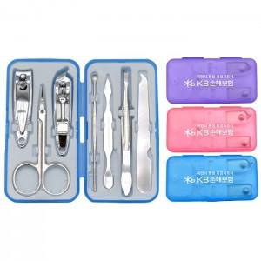

【상세/제작정보】 | <p><span style="font-size: 12pt;">※ 배송비 1박스 200개 포장, 박스당 5,000원 부가세별도 발생</span></p>

【인쇄/포장옵션】 | 실크 / 포장지포장

【공급단가】 | 수량 | 300~ | 500~ | 1,000~ | 3,000~ | 5,000~
*VAT별도 | 단가 | 1,890원 | 1,820원 | 1,750원 | 1,680원 | 1,630원

【상품 URL】 | https://www.synergygift.co.kr:443/src/goods_detail.php?gdno=30356

